Oscillator Control
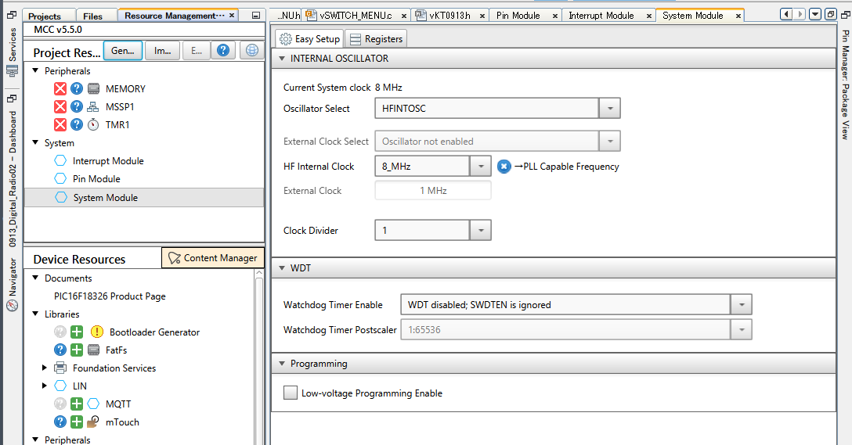

参考資料
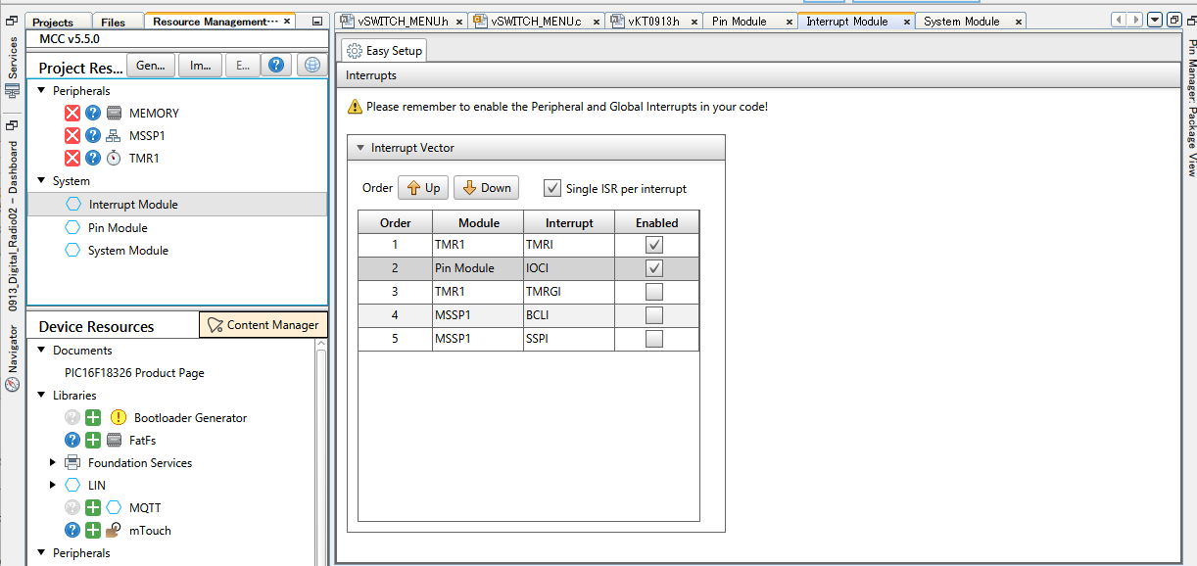
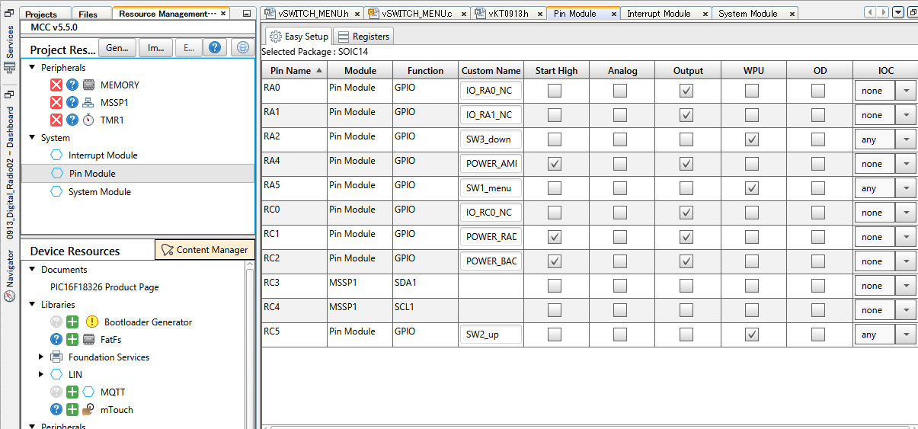
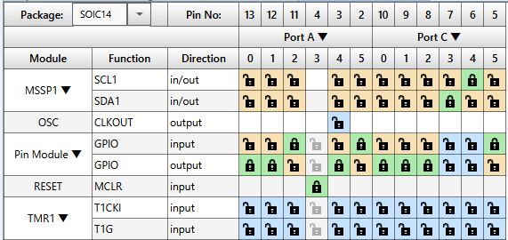
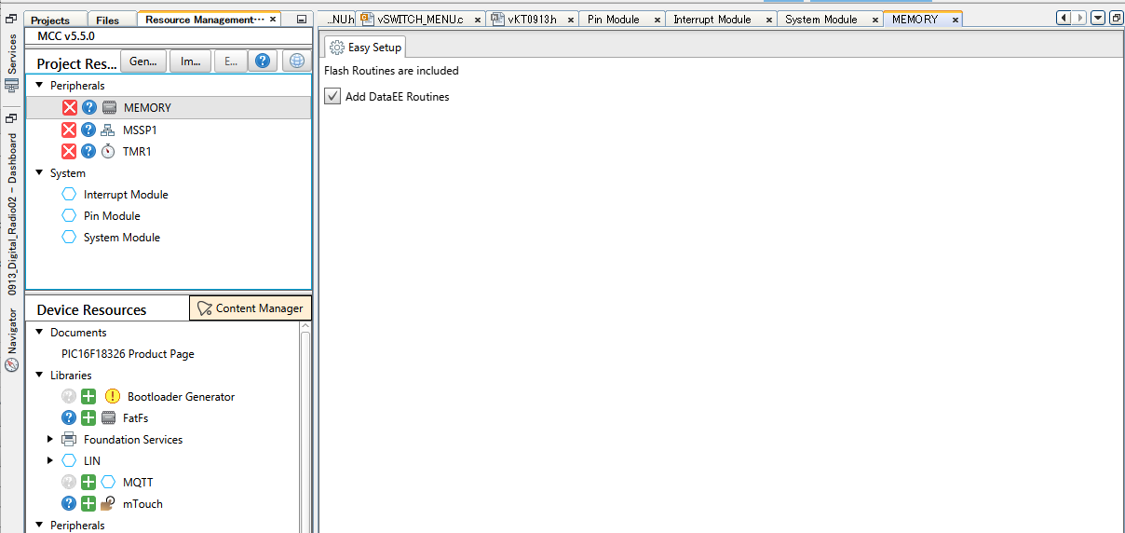
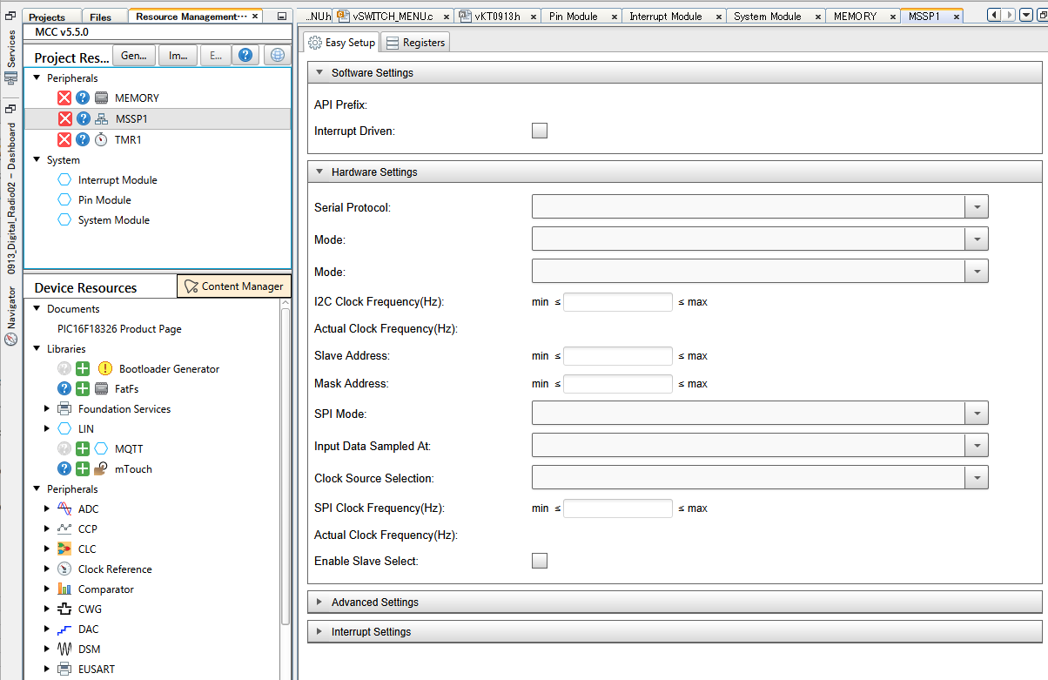
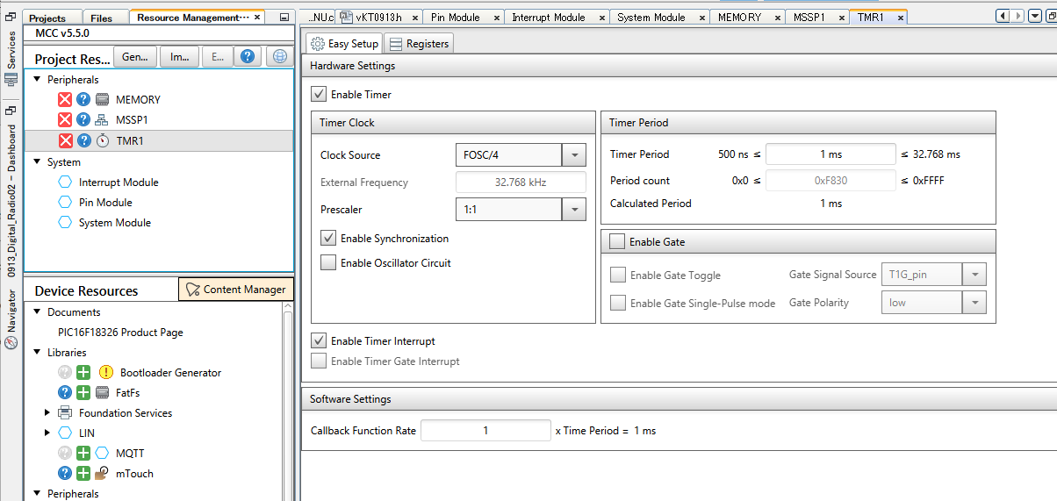
■参考資料

組み立て資料
1. 全体の流れ

1.1. まず裏面のICチップをハンダ付けします。
1.1.1. KT0913 ICをハンダ付けします。
1.1.2. アンプIC(NJU72060/NJU7089)をハンダ付けします。
1.1.3. レギュレータIC(NJW4184U3/NJM2866F33)をハンダ付けします。
1.1.4. Pch-MOSFET(SSM3J332R)を2個ハンダ付けします。
1.2. 裏面のチップ部品をハンダ付けします。
1.2.1. チップダイオードをハンダ付けします。
1.2.2. RESETスイッチをハンダ付けします。
1.2.3. チップ抵抗10kΩをハンダ付けします。
1.2.4. チップコンデンサ1μFをハンダ付けします。

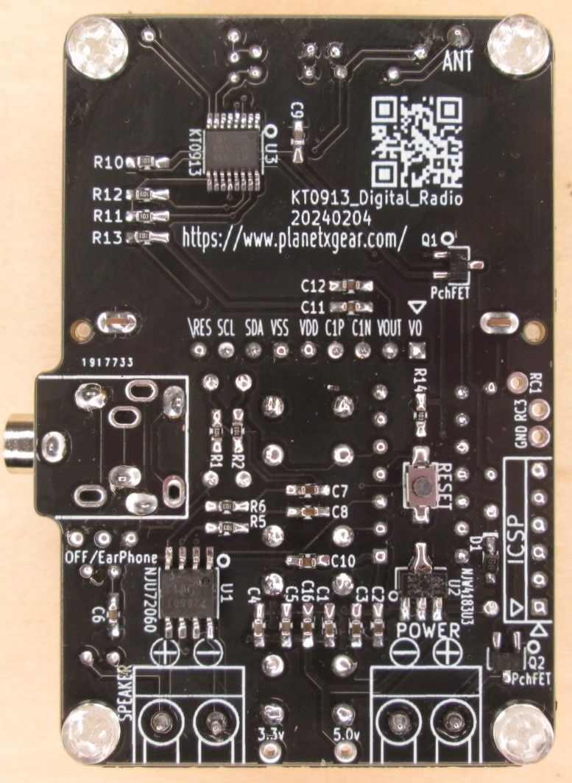

1.1.1.ラジオIC KT0913

1.1.4. Pch-MOSFET SSM3J332R

1.2.1. チップダイオード
1.1.2. アンプIC NJU72060/NJU7089

1.1.3. レギュレータIC
NJW4184U3/NJM2866F33

1.3. 表面のリード部品をハンダ付けします。
1.3.1. アンプのパッドをハンダ付けします。
1.3.2. クリスタルをハンダ付けします。
1.3.3. 抵抗をハンダ付けします。
1.3.4. コンデンサをハンダ付けします。
1.3.5. マイクロインダクターをハンダ付けします。
1.3.6. PICをハンダ付けします。
1.3.7. LCDディスプレイをハンダ付けします。
1.3.8. スイッチをハンダ付けします。

1.3.3. 抵抗 R9 100KΩ
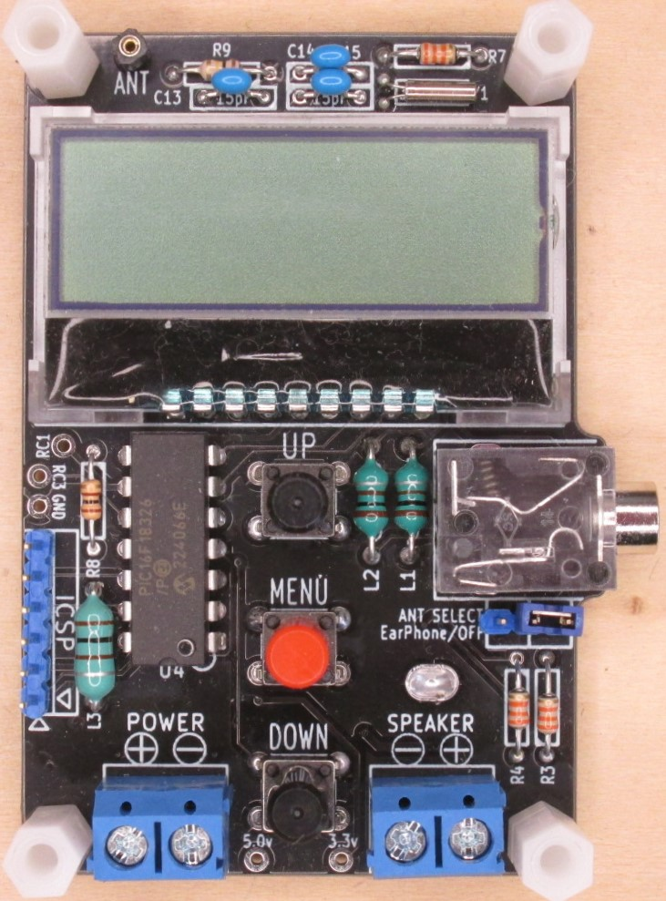
1.3.3. 抵抗 R7 33KΩ

1.3.2. クリスタル

1.3.4. コンデンサ
C13 C14 C15 15pF

1.3.7. LCDディスプレイ

1.3.3. 抵抗 R8 100Ω

1.3.5. マイクロインダクター L1 L2 100μH(小) L3 100μH(大)

1.3.6. PIC16F18326

1.3.3. 抵抗 R3R4 33KΩ

1.3.8. スイッチ
1.3.1. アンプのパッド

1.4. 下記の部品は裏表どちらでもつける事ができます。 高さがありますので、入れるケースによって裏表どちらかにつけてください。
※オススメは裏面になります。
1.4.1. イヤホンジャック
1.4.2. 電源・スピーカ ターミナル
1.4.3. ICSP用の6ピンヘッダー ・・・PICをプログラミングしないのであれば、付ける必要はありません。
1.4.4. ANT SELECT用の3ピンヘッダー ・・・イヤホンをアンテナ線として使用しないのであれば、付ける必要はありません。
1.4.5. ANT にアンテナ線をハンダ付けしてください。アンテナ線は、1～2mの長さです。

1.4.5. ANT にアンテナ線をハンダ付け

1.4.1. イヤホンジャック

1.4.4. ANT SELECT用
3ピンヘッダー

1.4.3. ICSP用
6ピンヘッダー
1.4.2. 電源・スピーカ
ターミナル

ANT-SELECT

